日本公庫電子契約サービス（国民生活事業）利用申込書
☜記入例を参考に、赤枠内を正確にご記入ください。
項番１
法人名と代表者の氏名の記入
・借入申込人欄に「法人名（代表者さまの役職名と氏名を含む。）」をご記入ください。
・法人代表者①欄に「代表者さまの氏名」をご記入ください（※）。
（※）代表者が２名いる場合、法人代表者②欄にご記入ください（他の記載項目についても 同じ。）。
 |  |  |  |  | 日本公庫電子契約サービス（国民生活事業）利用申込書
私は、株式会社日本政策金融公庫国民生活事業本部（以下「当公庫」といいます。）が別に定める「日本公庫電
子契約サービス（国民生活事業）利用規約」の各条項及び次の留意事項を理解したうえで、「日本公庫電子契約サ
ービス（国民生活事業）」（以下「本サービス」といいます。）における電磁的記録による借用証書その他の契約
書類を締結する手続きにおいて、本サービス内容を理解し、手続きをしたく申込をします。

事業資金（法人営業）をご利用のお客さま
 | （本サービスにかかる留意事項）
 |  | ・本申込書の当公庫への提出をもって金銭消費貸借契約が成立するものではありません。
 |  | ・本サービスの利用にあたっては、別途同意書の提出が必要になります。
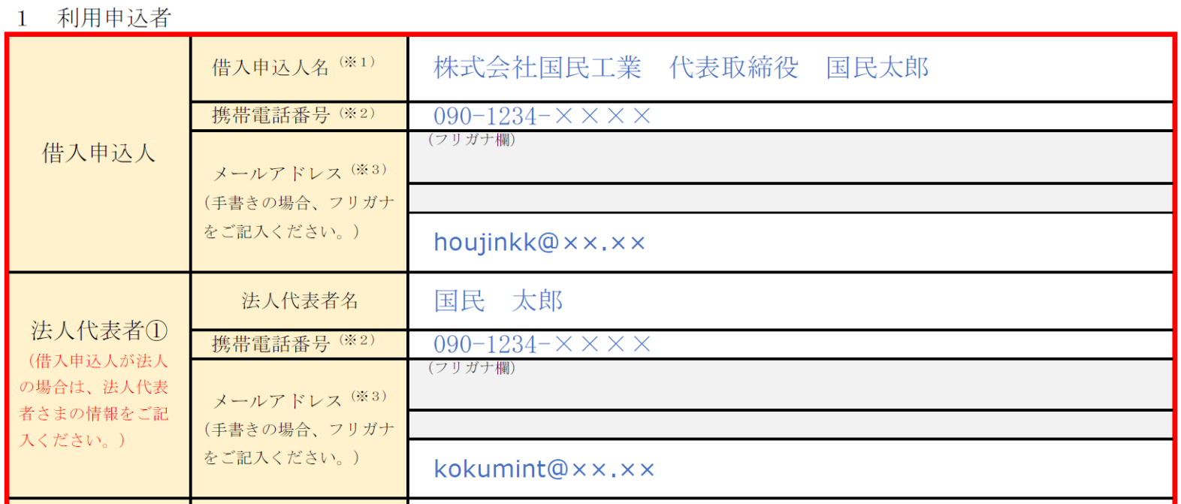
 |  | ・お借入れについては、別途のお手続き・審査が必要になります。
 |  | ・システム障害等の発生により、本サービスの全部又は一部を利用できなくなる可能性がありますが、当公庫
 |  | の責めに帰すべからざる事由による場合、それにより生じた損害については、当公庫が特に必要と認めた場
携帯電話番号・メールアドレスの記入
・ご本人さまの携帯電話番号及びメールアドレスをご記入ください（※）。
・法人（借入申込人欄）と代表者さま（法人代表者欄）が同じメールアドレスを使用することはできませんので、それぞれのメールアドレスをご用意ください（携帯電話番号は同じでかまいません。）。
（※）１ 法人の場合は、借入申込人欄に記載された代表者さま専用の携帯電話番号、 かつ当該代表者さまのみが閲覧、送受信可能なメールアドレスをご記入ください。
２ Excelファイルにメールアドレスを直接入力する場合は、フリガナの入力は不要 です。
 |  | 合を除き当公庫は一切の責任を負いません。

 |  |  |  | ☜ 「日本公庫電子契約サービス（国民生活事業）利用規約」の全文はこちらからご覧いただけます。
 |  |  |  |  |  |  | https://www.jfc.go.jp/n/service/econtract/kn/pdf/kiyaku.pdf

 | （ご記入方法）
 |  | ・項番１及び項番２をご記入ください。
 |  | ・法人が今回の借入申込人となる場合、借入申込人欄だけでなく、法人代表者①欄もご記入ください（代表者
 |  | が２名いる場合、法人代表者②欄もご記入ください。）。
 |  | ・本サービスにおいて、法人と代表者さまが同じメールアドレスを使用することはできませんので、それぞれ
 |  | のメールアドレスをご用意ください（携帯電話番号は同じでかまいません。）。

 | １ 利用申込者

 | 借入申込人 |  |  |  |  | 借入申込人名 |  | (※１)

 |  |  |  |  |  | 携帯電話番号 |  | (※２)

事業資金（個人営業）・教育資金をご利用のお客さま
氏名の記入
借入申込人欄（※）に氏名をご記入ください。
（※）連帯保証人の提供を伴うご融資については、「日本公庫電子契約サービス（国民生活事業）」をご利用いただくことはできません。
 |  |  |  |  |  |  |  |  |  | （フリガナ欄）
 |  |  |  |  |  | メールアドレス |  |  | (※３)

 |  |  |  |  |  | （手書きの場合、フリガナ をご記入ください。）

ご本人さまの携帯電話番号及びメールアドレスをご記入ください（※）。（※）Excelファイルにメールアドレスを直接入力する場合は、フリガナの入力は不要
です。
携帯電話番号・メールアドレスの記入
 |  |  |  |  |  | 法人代表者名
 | 法人代表者①
 |  |  |  |  |  | 携帯電話番号 |  | (※２)

 | （借入申込人が法人 の場合は、法人代表 者さまの情報をご記 入ください。）
 |  |  |  |  |  |  |  |  |  | （フリガナ欄）
 |  |  |  |  |  | メールアドレス |  |  | (※３)

 |  |  |  |  |  | （手書きの場合、フリガナ をご記入ください。）

 |  |  |  |  |  | 法人代表者名
 | 法人代表者②
 |  |  |  |  |  | 携帯電話番号 |  | (※２)

項番２
 | （借入申込人が法人 の場合は、法人代表 者さまの情報をご記 入ください。）
 |  |  |  |  |  |  |  |  |  | （フリガナ欄）
 |  |  |  |  |  | メールアドレス |  |  | (※３)

 |  |  |  |  |  | （手書きの場合、フリガナ をご記入ください。）

預金の種類（普通預金または当座預金）は、該当する
いずれかのチェックボックスをご選択ください。
預金の種類の選択

 | （※１）法人の場合は、法人名と代表者さまの役職名・氏名を忘れずにご記入（ご記名）ください。
 | （※２）本人（法人の場合は、借入申込人欄に記載された代表者）専用の携帯電話番号で、ＳＭＳ（ショートメッセージサービス）を受信できるものに
 | 限ります。
 | （※３）本人（法人の場合は、借入申込人欄に記載された代表者）のみが閲覧、送受信可能なメールアドレスをご記入ください。また、お申し出いただ
 | いたメールアドレスあてに「@ec.jfc.go.jp」ドメインから手続きに必要なメールが送信されるため、迷惑メールに分類されないようメールソフト
 | 等の設定をお願いします。

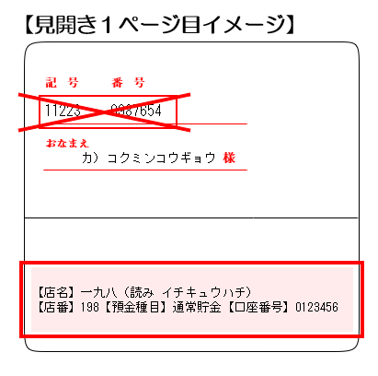
・借入申込人名義の口座情報を正確にご記入ください。
・送金先口座をゆうちょ銀行に指定する場合、下記のとおり振込専用の口座情報をご記入ください。
送金先口座の記入
こちらの記号・番号は「振込専用」の口座情報ではありません。ご記入されないようご留意ください。
振込専用の口座情報
送金先口座には、こちらの店名・店番・預金種目・口座番号をご記入ください。
 | ２ 金銭消費貸借契約における送金先口座（送金先として希望する【借入申込人】名義の口座情報をご記入ください。）
 | 金融機関名 |  |  |  |  |  |  |  |  |  |  | 支店名 | 預金の種類 該当するものを ご選択ください。 | 普通預金
 |  |  |  |  |  |  |  |  |  |  |  | 店番（※） |  | 当座預金
 | 預金口座 番 号 （右詰め） |  |  |  |  |  |  |  |  |  | フリガナ （左詰め）

・預金通帳コピーの表紙・見開き１ページ目をご提出ください。
・預金通帳がない場合（インターネット上で口座を管理している場合等）は、口座情報（金融機関名・店番・預金の種類・口座番号・ 口座名義人(漢字・カナ)）を確認できるマイページ画面の写しなどの書類をご提出ください。当座預金の場合は、当座照合票をご提出ください。
・返済口座としてご利用中の預金口座を送金先とする場合、チェックボックスをご選択ください（送金先口座の預金通帳コピーのご提出が不要となります。）。
送金先口座の預金通帳コピーの提出
 |  |  |  |  |  |  |  |  |  |  | 預金口座 名 義 人

返済口座としてご利用中の預金口座を送金先とする→
（※）ゆうちょ銀行をご希望の場合は、３けたの店番をご記入ください。
 |  |  | 本申込書とあわせて、送金先口座の預金通帳コピー（表紙・見開き１ページ目）をご提出ください。

